FT11194单
黑色热压标合在一起，送货单上注明用的款式（背心+长裤）。 白色热压标注明-长袖。 分色分码包装。注明订单号和款号。
订单号 | 款号 | 尺码 | 长袖- 白色（WHITE)热压标 | 背心+长裤- 黑色(BLACK)热压标
FT11194 | FL2544134HE | 4T | 105 | 210
 |  | 5 | 176 | 352
 |  | 6 | 328 | 656
 |  | 7-8 | 554 | 1108
 |  | 10-12 | 454 | 908
 |  | 14-16 | 277 | 554
 |  | 合计 | 1894 | 3788
 |  |  | 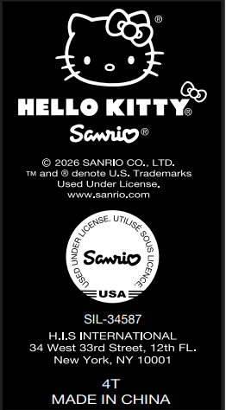 | 